Chi tiết địa chất
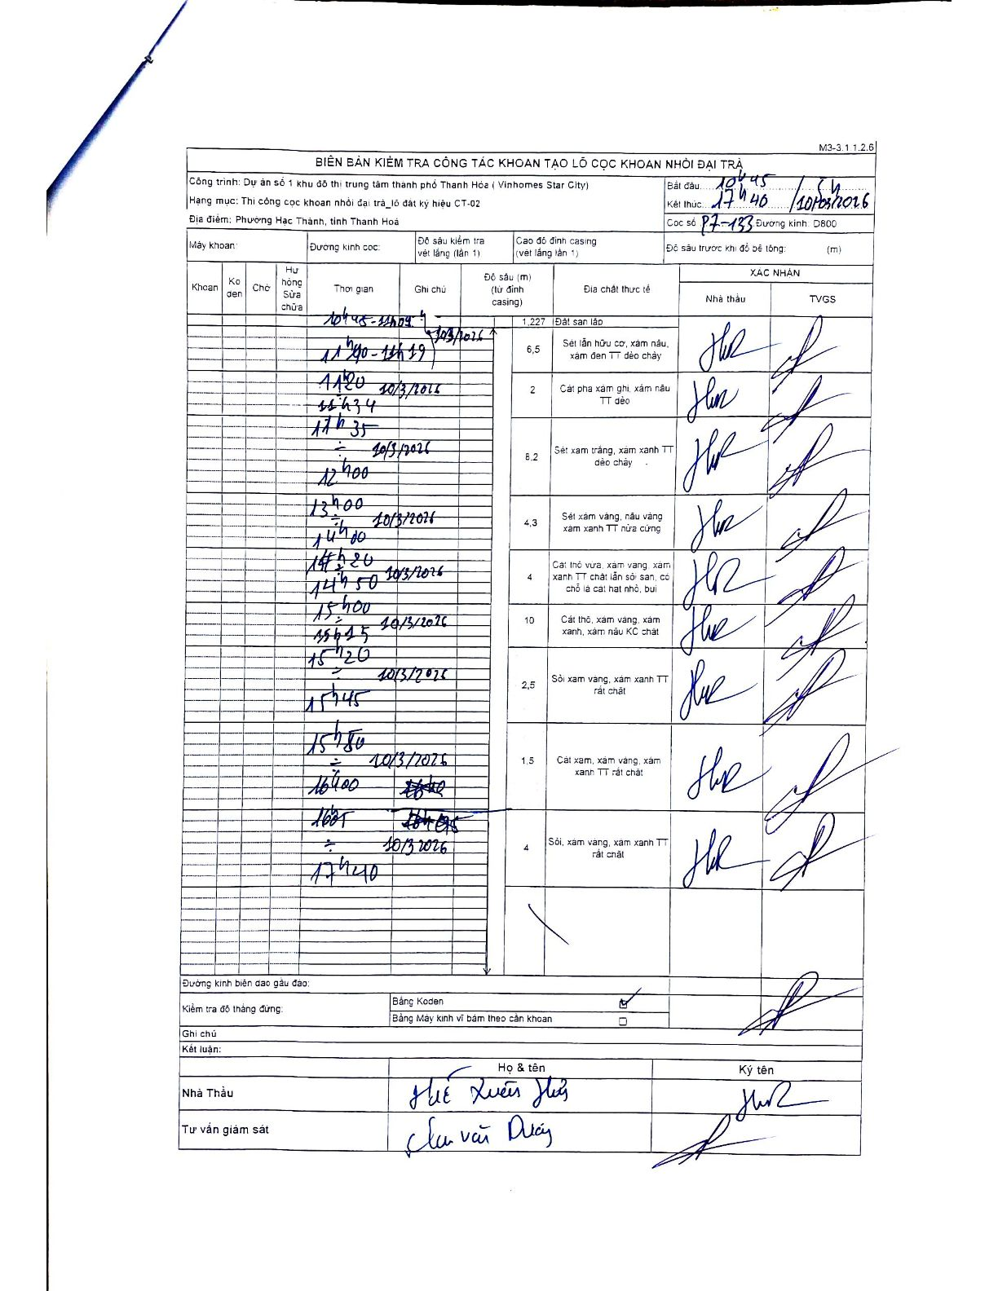
Dự án | Dự án số 1 khu đô thị trung tâm thành phố Thanh Hóa (Vinhomes Star City)
Hạng mục | Thi công cọc khoan nhồi đại trà_lô đất ký hiệu CT-02
Tên bộ phận | Phường Hạc Thành, tỉnh Thanh Hoá
Số hiệu cọc | P7-133
Biên bản số
Đường kính | D800
Bắt đầu thi công | 10:45 10/03/2026
Kết thúc thi công | 17:40 10/03/2026

Địa chất TT | Đường kính | Mô tả lớp thiết kế | Từ (h) | Đến (h) | Cao độ từ | Cao độ đến | T.Gian (h) | Dài (m) | V (m/h) | Ghi chú
1 | D800 | Đất san lấp | 10:45 10/03/2026 | 11:00 10/03/2026 | 0 | -1.227 | 0.25 | 1.23 | 4.91
2 | D800 | Sét lẫn hữu cơ, xám nâu, xám đen TT dẻo chảy | 11:00 10/03/2026 | 11:20 10/03/2026 | -1.227 | -7.727 | 0.33 | 6.5 | 19.5
3 | D800 | Cát pha xám ghi, xám nâu TT dẻo | 11:20 10/03/2026 | 11:35 10/03/2026 | -7.727 | -9.727 | 0.25 | 2 | 8
4 | D800 | Sét xám trắng, xám xanh TT dẻo chảy | 11:35 10/03/2026 | 12:00 10/03/2026 | -9.727 | -17.927 | 0.42 | 8.2 | 19.68
5 | D800 | Sét xám vàng, nâu vàng xám xanh TT nửa cứng | 12:00 10/03/2026 | 13:00 10/03/2026 | -17.927 | -22.227 | 1 | 4.3 | 4.3
6 | D800 | Cát thô vừa xám vàng, xám xanh TT chặt lẫn sỏi san, có chỗ là cát hạt nhỏ, bụi | 13:00 10/03/2026 | 14:00 10/03/2026 | -22.227 | -26.227 | 1 | 4 | 4
7 | D800 | Cát thô, xám vàng, xám xanh, xám nâu KC chặt | 14:00 10/03/2026 | 15:20 10/03/2026 | -26.227 | -36.227 | 1.33 | 10 | 7.5 | Có ghi chép tốc độ khoan tại 14h20, 14h50, 15h00, 15h15
8 | D800 | Sỏi xám vàng, xám xanh TT rất chặt | 15:20 10/03/2026 | 15:45 10/03/2026 | -36.227 | -38.727 | 0.42 | 2.5 | 6
9 | D800 | Cát xám, xám vàng, xám xanh TT rất chặt | 15:45 10/03/2026 | 16:00 10/03/2026 | -38.727 | -40.227 | 0.25 | 1.5 | 6
10 | D800 | Sỏi, xám vàng, xám xanh TT rất chặt | 16:00 10/03/2026 | 17:40 10/03/2026 | -40.227 | -44.227 | 1.67 | 4 | 2.4

ẢNH BIÊN BẢN GỐC

